국문이력서(선주 무관, 전 지원자)
 | 국 문 이 력 서 |  |  |  | 지원직급
 |  |  |  |  | 3/O
인적사항

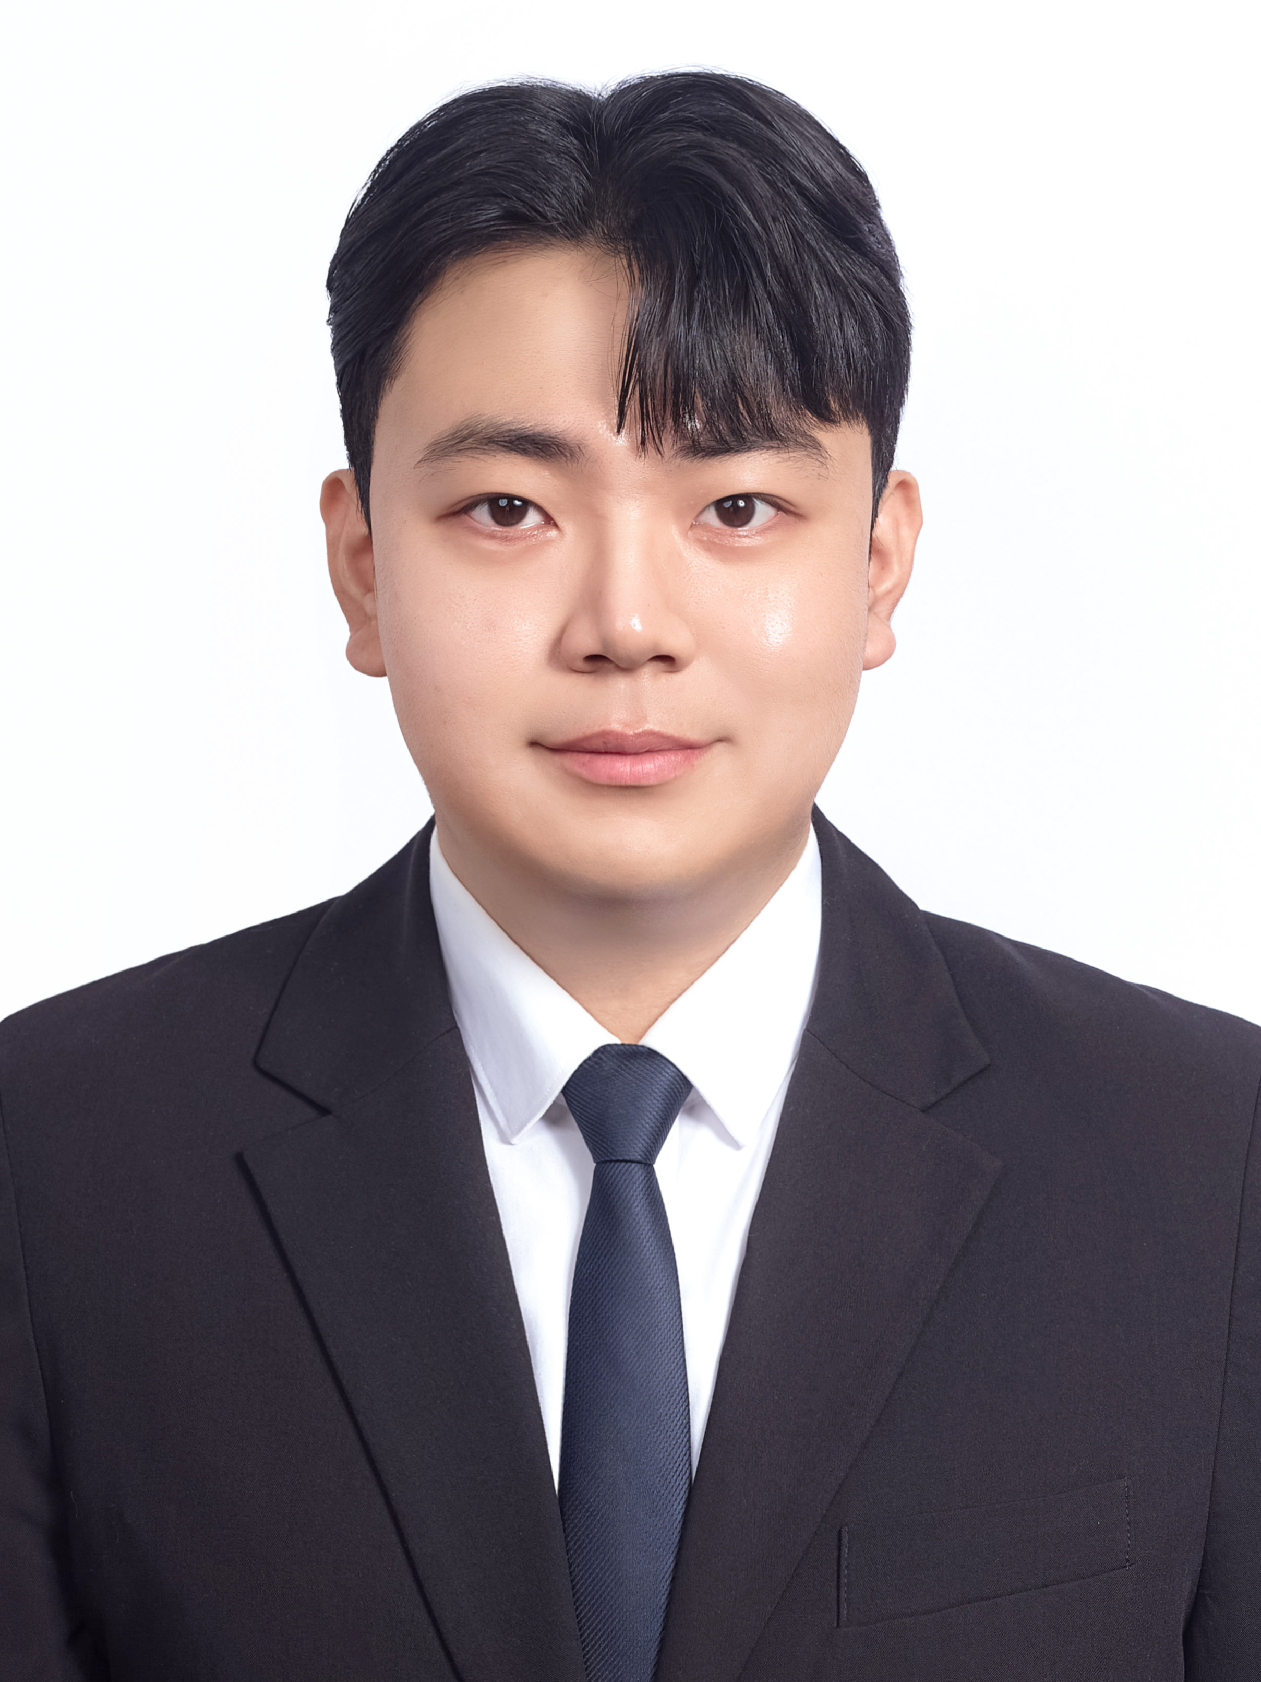
성 명 | 이수현 |  | 출생연월 | 36407 | 사 진
출 생 지 | 대한민국, 부산 |  | 본인연락처 | 010-4441-6630
결혼여부 | 미혼 |  | 비상연락처 | 010-2676-6630
가족관계 | 부1, 모1, 형1, 남동1, 여동1
E-mail | lsh5620@naver.com
주 소 | 부산광역시 사하구 다대로 473 현대아파트 110-1240
어학능력 (English)

말하기 | 중 | 쓰 기 | 상 | 공식어학증명 | 취득점수
듣 기 | 상 | 읽 기 | 최상 | TOEIC | 825
어학능력 (Japanses)

말하기 |  | 쓰 기 |  | 공식어학증명 | 취득점수
듣 기 |  | 읽 기
학력사항(Education in school)

2018.03.02.~2022.03.11 |  | 목포해양대학교 졸업

일반경력사항(Experience and Skill)

2022.01.01~2024.07.15 |  | 국방시설본부 / 공사감독관
2024.07.15~2025.05.31 |  | 해군 특수전전단 / 공병중대장
Present |  | SK Terminal vetting as 3/O

